4-OGX-49-MA
Pressão (Kgf/cm²) | Cota(m) | Formação

Cota(m) x Kgf/cm²
48.46 | -409 | Motuca
50.79 | -422.9 | Motuca | GRADIENTE DE PRESSÃO
57.99 | -500 | Motuca
60.22 | -522.6 | Motuca | 0,100 /// Água /// Motuca
62.91 | -549.5 | Motuca | 0,101 /// Água /// Pedra de Fogo
77.63 | -675.5 | Pedra de Fogo | 0,105 /// Água /// Piaui
78.17 | -681 | Pedra de Fogo | 0,111 /// Água /// Poti
78.62 | -685.5 | Pedra de Fogo | 0,115 /// Água /// Cabeças
84.74 | -747.5 | Pedra de Fogo
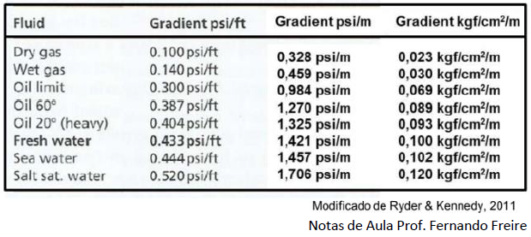
88.09 | -781 | Pedra de Fogo
91.83 | -813.5 | Pedra de Fogo
100.2 | -876.5 | Piaui
103.2 | -911.2 | Piaui
110.82 | -978.9 | Piaui
119.12 | -1052 | Poti
126.27 | -1115.9 | Poti
134.63 | -1188.6 | Poti
140.16 | -1239.1 | Poti
141.59 | -1252 | Poti
151.12 | -1336.3 | Poti
171.59 | -1522.2 | Poti
172.68 | -1531 | Poti
174.02 | -1542.6 | Poti
187.6 | -1658.5 | Cabeças
189.24 | -1673 | Cabeças
189.95 | -1681.6 | Cabeças
191.05 | -1690.5 | Cabeças
194.07 | -1716 | Cabeças
196.58 | -1738.3 | Cabeças
199.1 | -1760 | Cabeças
201.01 | -1774 | Cabeças

4-OGX-111-MA
Pressão (Kgf/cm²) | Cota(m) | Formação

Cota(m) x Kgf/cm²
118.7 | -1047.8 | Piaui |  | GRADIENTE DE PRESSÃO
116 | -1026.4 | Piaui
123 | -1087.3 | Poti |  | 0,126 /// Água /// Piaui
121.6 | -1074.9 | Poti |  | 0,115 /// Água /// Poti
146.2 | -1268.8 | Poti
146.3 | -1272.4 | Poti
146.3 | -1274.5 | Poti
146.3 | -1276.7 | Poti
146.5 | -1296.1 | Poti
146.8 | -1302.1 | Poti
148.5 | -1316 | Poti
149.7 | -1327 | Poti
150.4 | -1332.2 | Poti
160.9 | -1248.5 | Poti | Abortado Sobrecarga

4-OGX-112-MA
Pressão (Kgf/cm²) | Cota(m) | Formação

Cota(m) x Kgf/cm²
141.3 | -1220 | Poti | GRADIENTE DE PRESSÃO
141.3 | -1227 | Poti
141.4 | -1231.5 | Poti | 0,096 /// Óleo /// Poti
141.4 | -1235 | Poti
141.5 | -1239 | Poti
141.9 | -1243.2 | Poti
143.7 | -1260 | Poti
144.9 | -1270.5 | Poti
148.5 | -1303 | Poti

4-OGX-114-MA
Pressão (Kgf/cm²) | Cota(m) | Formação

Cota(m) x Kgf/cm²
139.55 | -1210.7 | Piaui
139.73 | -1217.5 | Poti | GRADIENTE DE PRESSÃO
139.75 | -1221.7 | Poti
139.79 | -1225.5 | Poti | 0,101 /// Água /// Poti
139.82 | -1228.5 | Poti
139.91 | -1231.2 | Poti
140.1 | -1233.1 | Poti
141.25 | -1243.1 | Poti
142.92 | -1258.4 | Poti
145.95 | -1285.3 | Poti

